Sobre a Hashtag

Nossas Redes Sociais
Canal Youtube Hashtag Treinamentos
Perfil Instagram Hashtag Treinamentos
Minicursos de Excel Gratuitos
Excel Impressionador

Quer saber mais sobre o nosso Curso Completo de Excel? Clique no link abaixo para garantir sua vaga na próxima turma:
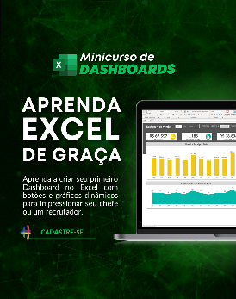
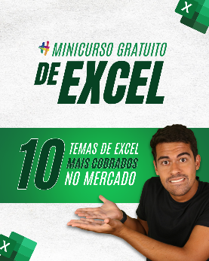
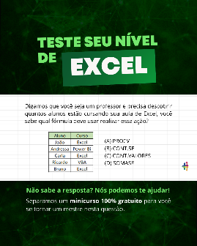

Quem somos
Com dezenas de milhares de alunos treinados em todo o Brasil, a Hashtag Treinamentos sabe exatamente como ajudar seus alunos a se tornarem referências onde trabalham ou onde pensam em trabalhar.
Todos os nossos programas são extremamente didáticos, com índice de satisfação superior a 98,3% e levam qualquer um do básico até o nível Impressionador, que está além do avançado.

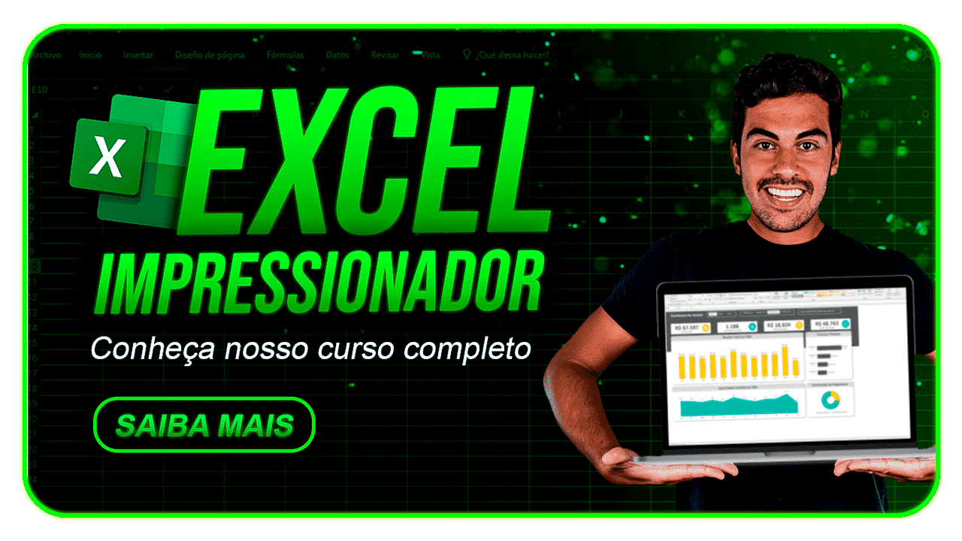
Minicurso de Dashboards
Minicurso de 10 temas mais cobrados no merdado
Teste seu nível de Excel

Para ter acesso ao minicurso, basta clicar nas imagens de interesse!

